（裏面説明）
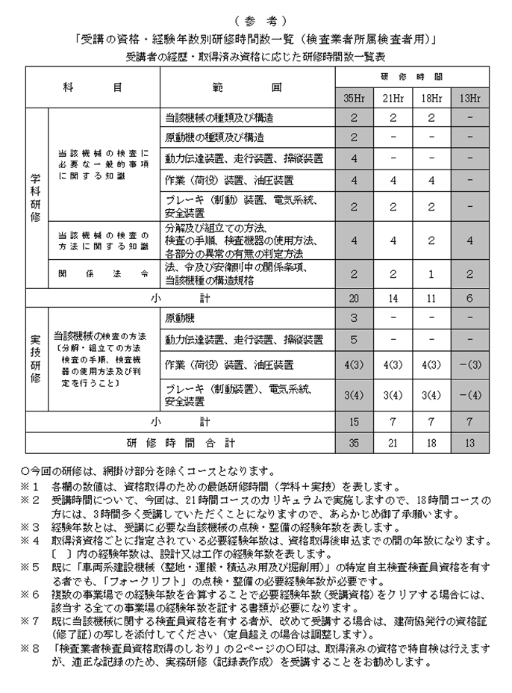 (裏面)

